Лист 1
Прайс-лист
МИР ПРЯЖИ

В валюте: руб. (курс 1).
Цены указаны на 07.08.2020

№ | Номенклатура/ Характеристика номенклатуры | Описание | Изображение | Артикул | Цена | Ед. | Остаток | Ссылка на сайт
 | Пудра для эмбоссинга матовая American Crafts "ZING" Горчичный (28,4г) | Пудра для эмбоссинга матовая American Crafts "ZING" Горчичный (28,4г) | 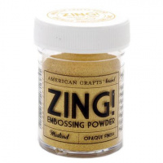 | 27137 | 249.00 |  |  | Изображение
 | Пудра для эмбоссинга матовая American Crafts "ZING" Горчичный (28,4г) |  |  |  | 249.00 | шт | 14 | Изображение
 | Пудра для эмбоссинга матовая American Crafts "ZING" Поле для крикета (28,4г) | Пудра для эмбоссинга матовая American Crafts "ZING" Поле для крикета (28,4г) | 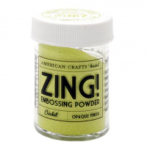 | 27142 | 249.00 |  |  | Изображение
 | Пудра для эмбоссинга матовая American Crafts "ZING" Поле для крикета (28,4г) |  |  |  | 249.00 | шт | 23 | Изображение

